Hoja1
2023-08-25 14:36:21

LA PAZ 28 - HAEDO 4460-2005
BUENOS AIRES luquearti@gmail.com
____________________________________________________________________________________
"CERRADURAS"
"p/MUEBLES"
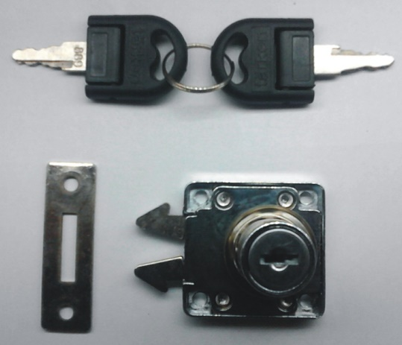
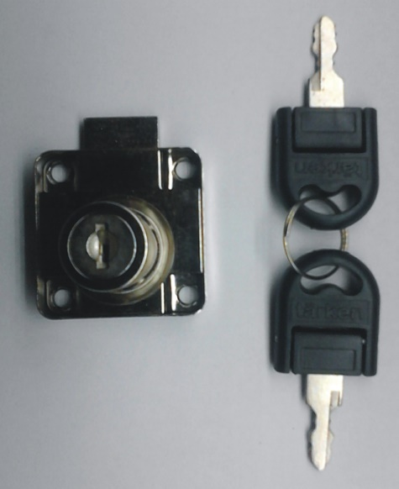

COD. | DESCRIPCION | PRECIO
CI-1315 | CERRADURA p/cajón Medio Embutir | $ 1,759.12
CEAP-100 | CERRADURA de Mueble p/APLICAR 19mm. | $ 726.83
CI-1330 | CERRADURA p/Vitrina 120mm | $ 1,491.59

N

